상품제안서
나오 1리터 USB 큐브가습기 | 상품코드: S01032

 |  |  |  |  |  |  | 02-713-8555 | www.synergygift.co.kr
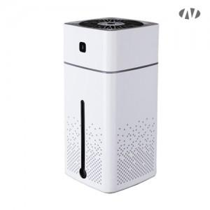 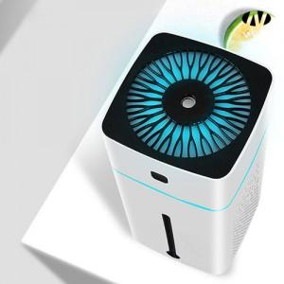 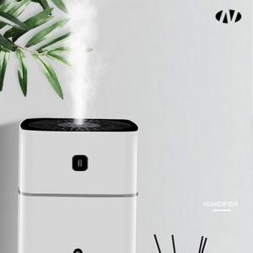

【상세/제작정보】 | 인쇄위치 : 뚜껑라인에서 수조표시창까지<br><br>[인쇄가능 최대사이즈]<br>레이저인쇄 : 가로 50mm x 세로 25mm

【인쇄/포장옵션】 | 레이저, DTF[UV스티커] / 포장지포장

【공급단가】 | 수량 | 50~ | 100~ | 500~ | 1,000~ | 3,000~
*VAT별도 | 단가 | 10,400원 | 10,000원 | 9,450원 | 9,250원 | 9,100원

【상품 URL】 | https://www.synergygift.co.kr:443/src/goods_detail.php?gdno=652

